Sheet1
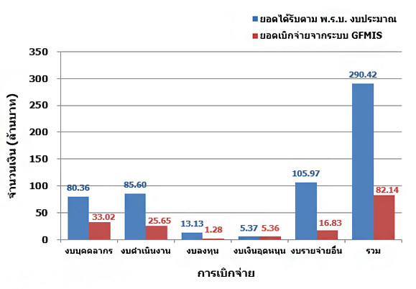
ผลการเบิกจ่ายงบประมาณประจำปี พ.ศ. 2560 แยกงบประมาณ

ณ กุมภาพันธ์ 2560
รายการ | งบบุคลากร | งบดำเนินงาน | งบลงทุน | งบเงินอุดหนุน | งบรายจ่ายอื่น | รวม
ยอดได้รับตาม พ.ร.บ. งบประมาณ | 80.36 | 85.6 | 13.13 | 5.37 | 105.97 | 290.42
ยอดเบิกจ่ายจากระบบ GFMIS | 33.02 | 25.65 | 1.28 | 5.36 | 16.83 | 82.14
% การเบิกจ่าย | 41.08% | 29.97% | 9.76% | 99.90% | 15.88% | 28.28%

